1.IDENTIFICACION
INFORMACIÓN GENERAL |  | INFORMACIÓN DEL ESTUDIO RESPECTIVO
 |  | NODO NÚMERO |  |  |  |  | 24852
 |  | INFORME NÚMERO |  |  |  |  | 1277
CONTRATISTA | UNIÓN TEMPORAL MOVILIDAD 2014 | ORDEN DE TRABAJO No. |  |  |  |  | PROGRAMACION BASICA
 |  | FECHA DE LA ORDEN DE TRABAJO |  |  |  |  | -
 |  | FECHA DE LA TOMA DE INFORMACIÓN |  |  |  |  | 240714
 |  | DÌA DE LA SEMANA
OBJETO DEL CONTRATO | REALIZAR LA TOMA DE INFORMACIÓN DE CAMPO, COMO INSUMO DEL PROGRAMA DE MONITOREO, SEGUIMIENTO Y PLANEACIÓN DEL TRÁNSITO Y EL TRANSPORTE DE BOGOTA D.C | TIPO DE ESTUDIO |  |  |  |  | VOLÚMENES POR TIPO DE VEHÍCULO DISCRIMINANDO CAMIONES
 |  | NOMBRE DEL ARCHIVO |  |  |  |  | 24852_AK_20_X_AC_80_140724_VOL_V1.xlsx
 |  | CÓDIGO DEL ESTUDIO |  |  |  |  | VOL
 |  | LUGAR DE LA TOMA DE INFORMACIÓN
NÚMERO DE CONTRATO | 2072-2013 | COORDENADA X |  |  |  |  | LONGITUD
 |  | COORDENADA Y |  |  |  |  | LATITUD

FECHA DE INICIO DEL CONTRATO | 22-01-2014 | PROFESIONALES RESPONSABLES
 |  | CONSULTOR (DIRECTOR) |  |  |  |  | ING. MSC. SANDRA LUCIA NAVAS TEQUIA
 |  | CONSULTOR (COORDINADOR GENERAL) |  |  |  |  | ING. MSC. LUIS FERNANDO RUBIANO BARRERO
INTERVENTORÍA | UNIVERSIDAD NACIONAL DE COLOMBIA | CONSULTOR (EXPERTO EN TRÁNSITO Y TRANSPORTE) |  |  |  |  | ING. ESP. DIANA PAOLA PARADA
 |  | CONSULTOR (ING ANÀLISIS) |  |  |  |  | ING. JUAN MANUEL VILLAMARIN
 |  | INTERVENTORÍA (DIRECTOR) |  |  |  |  | ING. MSC. ARTURO ZARATE
 |  | INTERVENTORÍA (ESPECIALISTA) |  |  |  |  | ING. MSC. WILLIAM CASTRO
 |  | INTERVENTORÍA (RESIDENTE) |  |  |  |  | ING. JOSÉ EDWIN TORRES
OBJETO DEL CONTRATO | INTERVENTORÍA TÉCNICA, ADMINISTRATIVA Y FINANCIERA PARA LA TOMA DE INFORMACIÓN DE CAMPO COMO INSUMO DEL PROGRAMA DE MONITOREO, SEGUIMIENTO Y PLANEACIÓN DEL TRÁNSITO Y TRANSPORTE DE BOGOTÁ D.C. | SUPERVISOR SECRETARIA MOVILIDAD |  |  |  |  | ING. FABIAN GONZALEZ

 |  | VERSIONES DEL ESTUDIO
 |  | NÚMERO |  | FECHA | OBSERVACIONES
NÚMERO DE CONTRATO | 2072-2013 | Versión 0 |  | 31/07/2014
 |  | Versión 1 |  | 05/08/2014 | SE ATENDIERON OBSERVACIONES DE INTERVENTORÍA SEGÚN OFICIO FI-INT-CMTTUB14-390-14, SE DA RESPUESTA MEDIANTE OFICIO N° ICV-187-C-703. En la hoja 1. IDENTIFICACIÓN, en el análisis puntual se presentan las horas de máxima demanda mayores de los tres (3) accesos, así como se registran en los demás procesamientos. En la hoja 2.BASE se revisó la información para los movimientos, vehículos y periodos señalados, para el movimiento 1 en automóviles, en el periodo de las 06:15-06:30 horas se presenta un incremento del flujo de livianos debido a inicio de la jornada laboral y escolar, así como hora pico. A la 13:15 horas se presenta represamiento en el flujo del tránsito que genera interferencia entre los vehículos. A las 17:45 se presenta una reducción en el volumen de livianos por efectos de semáforo ubicado en avenida carrera 20 con calle 80, el cual permite el despeje de vehículos por el acceso. Para el movimiento 1B, a las 06:15 horas se presenta un aumento en el volumen de livianos debido a inicio de jornada laboral y escolar y hora pico. A las 19:45 horas se incrementa el volumen de livianos por hora pico. Para el movimiento 2, en los periodos 12:30, 13:00, 14:15 horas se presentan variaciones en el volumen de livianos a causa del semáforo ubicado en la avenida calle 80 con carrera 20 el cual afecta la distribución de los volúmenes a lo largo del día en el acceso sur del punto de estudio. A las 17:30 se presenta congestión vehicular por hora pico. A las 19:30 horas se presenta una reducción en el volumen de livianos debido a finalización de jornada laboral y escolar. Para el movimiento 2B, en el periodo de las 09:00 horas se presenta un incremento en el volumen de livianos debido a terminación de jornada de restricción vehicular, pico y placa, en horas de la mañana. A las 17:15 se presenta congestión vehicular por hora pico. Para motos en el periodo de las 17:00-17:45 horas se presenta error de digitación realizándose la respectiva corrección, registrándose un volumen
 |  | Versión 2
FECHA DE INICIO DEL CONTRATO | 21-01-2014 | Versión 3

 |  | DESCRIPCIÓN DE LA TOMA DE INFORMACIÓN
 |  | TIPO DE VEHÍCULO | FACTOR DE EQUIVALENCIA | MOVIMIENTOS AFORADOS |  |  | No. DE PERÍODOS | HORA
ESQUEMA |  |  |  | ACCESO | LENTA | RÁPIDA | HORARIO DEL PERÍODO No. 1 | 22:00-06:00
 |  | L | 1 | NORTE | 1 | 1B | HORARIO DEL PERÍODO No. 2 | 06:00-14:00
 |  | C | 2 | SUR | 2 | 2B | HORARIO DEL PERÍODO No. 3 | 14:00-22:00
 |  |  |  | OCCIDENTE | 3 |  | No. DE HORAS TOMADAS | 24
 |  | BT | 2 | ORIENTE |  |  | HORARIO DE LA TOMA DE INFORMACIÓN | 22:00-22:00
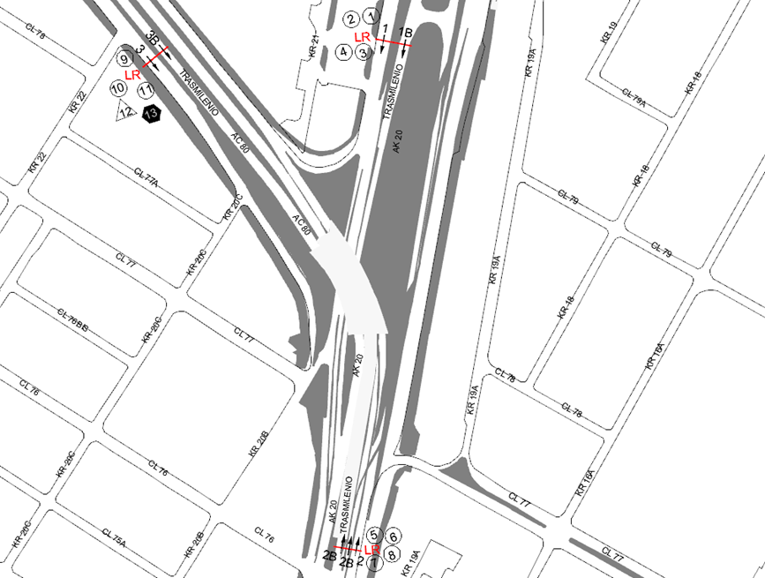
 |  | B | 2 |  |  |  | No. DE EQUIPOS UTILIZADOS | 13
 |  |  |  | OBSERVACIONES DE LA TOMA DE INFORMACIÒN
 |  | AL | 2 | OBSERVACION |  |  |  |  | ACCESO
 |  | AT | 2.5 | EN EL PERIODO DE LAS 06:15-06:45 HORAS SE PRESENTA CONGESTIÓN VEHICULAR |  |  |  |  | NORTE
 |  | BA | 2.5 | SE PRESENTA CONGESTIÓN VEHICULAR DE 12:30 A 13:30 HORAS |  |  |  |  | NORTE
 |  | ESP | 2 | A LAS 14:00 HORAS SE PRESENTA UN INCREMENTO EN EL VOLUMEN DE LIVIANOS POR HORA PICO |  |  |  |  | SUR
 |  | INT | 2 | A LAS 16:15 HORAS SE PRESENTA UN INCREMENTO EN EL FLUJO DE ARTICULADOS, MUCHOS DE ESTOS PASAN FUERA DE SERVICIO |  |  |  |  | SUR
 |  | C2P | 2.5 | EN EL PERIODO DE LAS 17:15 A 17:45 HORAS SE PRESENTA CONGESTIÓN VEHICULAR |  |  |  |  | SUR
 |  | C2G | 2.5 | DE LAS 07:40 A 08:11 HORAS SE PRESENTA CONGESTIÓN VEHICULAR POR SEMÁFORO |  |  |  |  | OCCIDENTE
 |  | C3 | 2.5 | EN EL PERIODO DE LAS 14:00 HORAS SE INCREMENTA EL VOLUMEN DE LIVIANOS Y ARTICULADOS POR HORA PICO |  |  |  |  | OCCIDENTE
 |  | C4 | 2.5 | A LAS 18:15 HORAS DISMINUYE EL VOLUMEN DE LIVIANOS |  |  |  |  | OCCIDENTE
 |  | C5 | 2.5
 |  | C6 | 2.5
 |  | >C6 | 2.5
 |  | M | 0.5
 |  | BIC | 0.3

 |  | ANALISIS PUNTUAL
 |  | LA INTERSECCIÓN DE LA AVENIDA CARRERA 20 (AUTOPISTA NORTE) CON AVENIDA CALLE 80 SE ENCUENTRA UBICADA EN EL SECTOR NORORIENTAL DE LA CIUDAD Y PERTENECE A LA LOCALIDAD DE CHAPINERO. LA AVENIDA CARRERA 20 PERMITE LA CIRCULACIÓN EN SENTIDO NORTE-SUR Y VICEVERSA Y ESTÁ CONFORMADA POR 4 CALZADAS, UNA CALZADA DE 4 CARRILES POR SENTIDO PARA TRÁFICO MIXTO (INCLUYE TPC) Y UNA CALZADA EXCLUSIVA CON DOS CARRILES PARA BUSES DEL SISTEMA TRANSMILENIO. EN SENTIDO SUR-NORTE, LA CALZADA LENTA DE LA AVENIDA CARRERA 20 PERMITE LA CIRCULACIÓN HACIA EL NORTE A NIVEL. MIENTRAS LA CALZADA INTERNA A DESNIVEL PERMITE EL DESPLAZAMIENTO HACIA EL OCCIDENTE POR LA AVENIDA CALLE 80, DE IGUAL MANERA LA CALZADA DE TRANSPORTE MASIVO SE BIFURCA PARA PERMITIR LA CIRCULACIÓN HACIA EL NORTE Y EL OCCIDENTE DE LOS BUSES DE TRANSMILENIO. EN SENTIDO NORTE-SUR LA CALZADA DE TRANSPORTE MASIVO Y LA CALZADA PARA TRÁNSITO MIXTO VAN A NIVEL Y PERMITEN LA CONEXIÓN CON LA AVENIDA CALLE 80. LA AVENIDA CALLE 80 ESTÁ CONFORMADA POR DOS CALZADAS PARA TRÁFICO MIXTO (INCLUYE TPC), UNA POR SENTIDO; Y DOS CALZADAS EXCLUSIVAS PARA BUSES DEL SISTEMA TRANSMILENIO, UNA POR SENTIDO Y PERMITE LA CIRCULACIÓN EN SENTIDO SURORIENTE-NOROCCIDENTE Y VICEVERSA. HACIA EL OCCIDENTE LA AVENIDA CALLE 80 DA CONTINUIDAD AL PASO DEPRIMIDO DE LA AVENIDA CARRERA 20. EL VOLUMEN TOTAL AFORADO DURANTE EL DÍA FUE DE 130.711 VEHÍCULOS MIXTOS, DISTRIBUIDOS DE LA SIGUIENTE MANERA: EL 68,1% CORRESPONDEN A VEHÍCULOS LIVIANOS, EL 19,6% A MOTOS, EL 9,6% A TRANSPORTE PÚBLICO COLECTIVO (COLECTIVOS, BUSETA / BUSETON, BUSES) Y EL 1,4% A VEHÍCULOS DE CARGA (CAMIONES). LOS PERÍODOS DE MÁXIMA DEMANDA SE PRESENTAN ENTRE LAS 07:00 Y 08:00 HORAS, Y ENTRE LAS 17:15 Y 18:15 HORAS. LA HORA PICO TOTAL DE LA INTERSECCIÓN SE REGISTRA EN EL PERIODO N°3 ENTRE LAS 17:15 Y 18:15 HORAS, PERIODO EN EL QUE SE MOVILIZA UN TOTAL DE 9.665 VEHÍCULOS MIXTOS, DE LOS CUALES EL 62,9% CORRESPONDE A VEHÍCULOS LIVIANOS, EL 25,3% A MOTOS, EL 8,9% TRANSPORTE PÚBLICO COLECTIVO Y MAS

 |  | REGISTRO FOTOGRÁFICO
 |  | 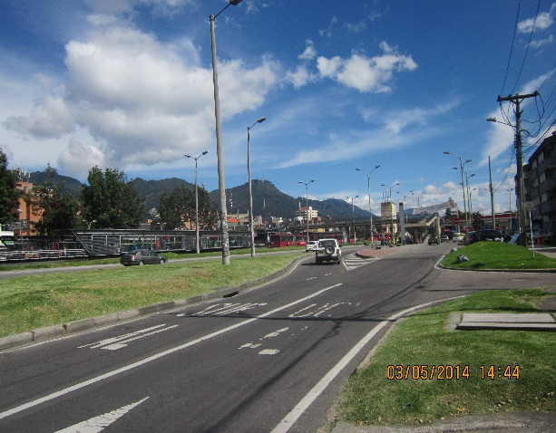 |  |  |  |  | 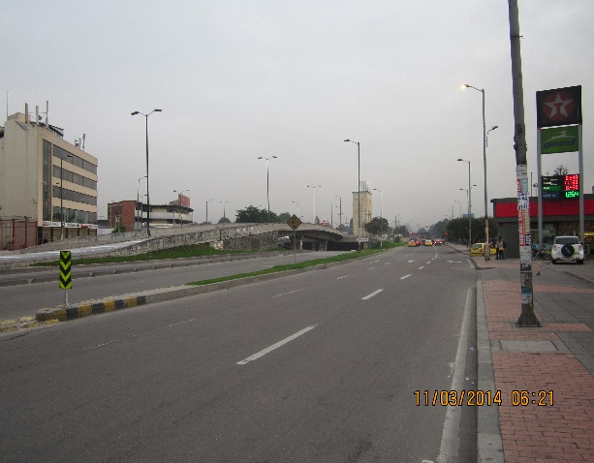

 |  | ACCESO NORTE |  |  |  |  | ACCESO SUR

 |  | 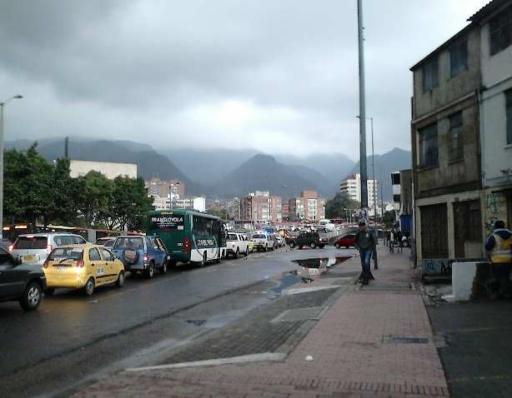

 |  | ACCESO OCCIDENTE

